別紙
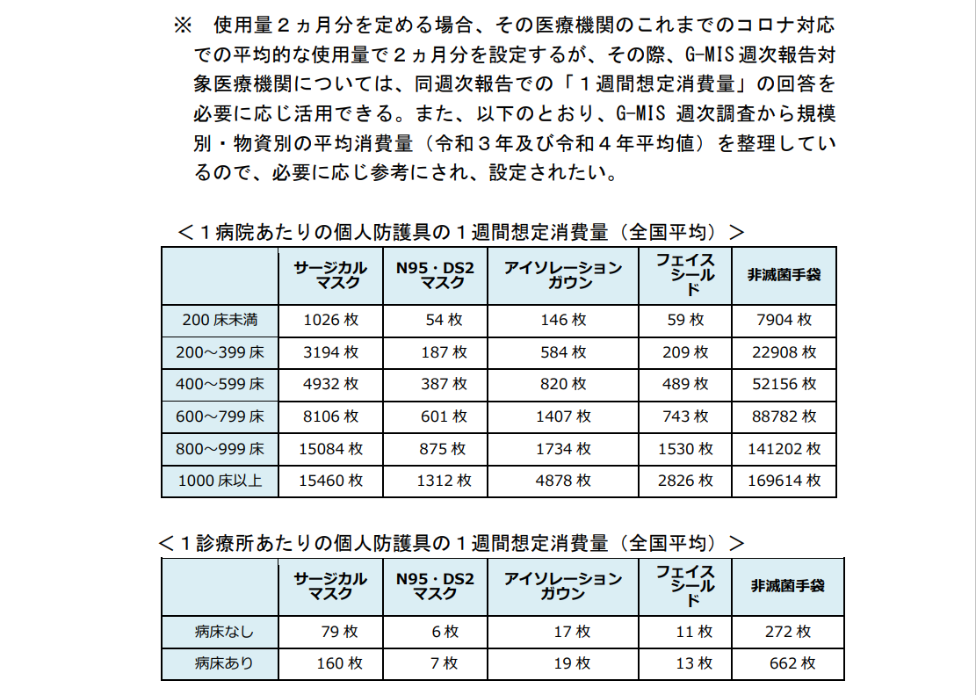

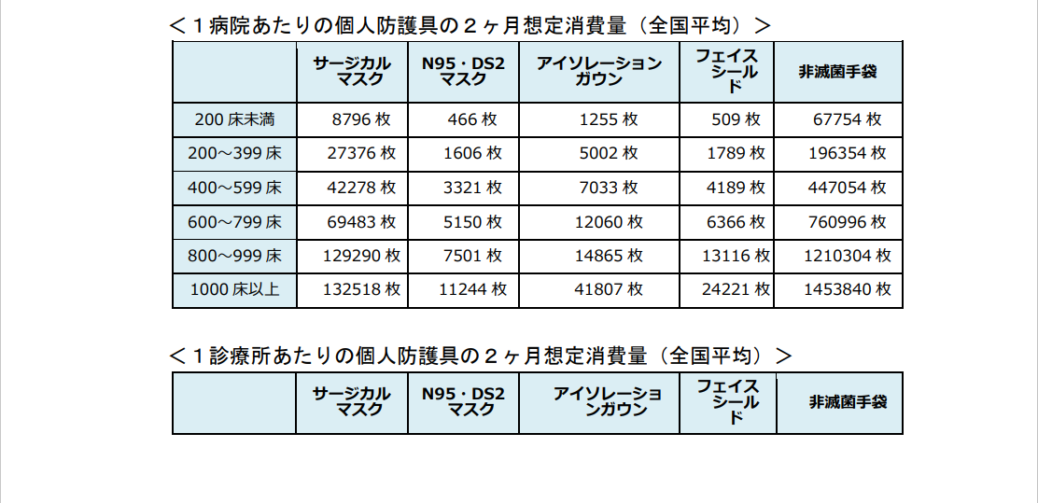

令和5年5月26日付け厚生労働省「感染症法に基づく「医療措置協定」締結等のガイドライン」についてから抜粋

